grain size analysis
* grain-size distribution of bed material (2013) _ grid sampling(Hack_1947)

* particle size distribution of suspended sediment (2013)_Laser Diffraction |  |  |  |  |  |  |  |  | * grain-size distribution of bed material (2013)_Sieve

No | particle size distribution of suspended sediment (%) |  |  |  |  |  |  |  | particle size time | D10 | D30 | D35 | D60 | D65 | 균등계수 Coefficient of uniformity (Cu) | 곡률계수 Coefficient of curvature (Cg)
 | range (mm) |  |  |  |  |  |  |  | 홍수전 (before the flood) | 0.55 | 0.85 | 0.92 | 2.95 | 4.15 | 5.40 | 0.44
 | 0.0020~ | 0.063~ | 0.126~ | 0.26~ | 0.51~ | 1.1~ | 2.1~ | 4.1~ | 홍수후(after the flood ) | 0.52 | 0.86 | 0.94 | 2.95 | 4.15 | 5.68 | 0.49
 | 0.062 | 0.125 | 0.25 | 0.5 | 1 | 2 | 4 | 8 | 평균 (mean) | 0.53 | 0.85 | 0.93 | 2.95 | 4.15 | 5.54 | 0.47
1 | 84.66 | 9.64 | 2.19 | 0.08 | 0 | 0 | 0 | 0 | particle size time | D5 | D10 | D15 | D20 | D25 | D30 | D35 | D40 | D45 | D50 | D55 | D60 | D65 | D70 | D75 | D80 | D85 | D90 | D95 | D100
2 | 86.95 | 7.08 | 1.46 | 0.03 | 0 | 0 | 0 | 0 | 홍수전 (before the flood) | 0.39 | 0.55 | 0.61 | 0.70 | 0.77 | 0.85 | 0.92 | 1.00 | 1.38 | 1.80 | 2.36 | 2.95 | 4.15 | 5.85 | 7.42 | 9.08 | 10.62 | 12.33 | 14.08 | 16.00
3 | 88.58 | 5.88 | 0.78 | 0.06 | 0 | 0 | 0 | 0 | 홍수후 (after the flood ) | 0.33 | 0.52 | 0.60 | 0.68 | 0.77 | 0.86 | 0.94 | 1.10 | 1.44 | 1.80 | 2.36 | 2.95 | 4.15 | 5.86 | 7.45 | 9.28 | 10.97 | 12.36 | 14.11 | 16.00
4 | 85.51 | 10.63 | 1.85 | 0.28 | 0.08 | 0.05 | 0.03 | 0 | 평균 (mean) | 0.36 | 0.53 | 0.61 | 0.69 | 0.77 | 0.85 | 0.93 | 1.05 | 1.41 | 1.80 | 2.36 | 2.95 | 4.15 | 5.85 | 7.43 | 9.18 | 10.79 | 12.35 | 14.09 | 16.00
5 | 78.63 | 13.36 | 2 | 0.08 | 0.92 | 2.59 | 1.19 | 0
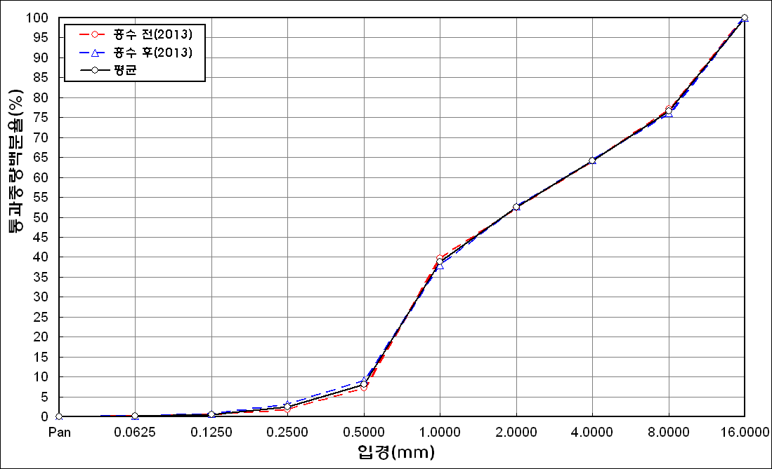
before the flood (2013)
after the flood (2013)
mean
percent passing(%)
particle size (mm)
6 | 81.36 | 10.21 | 4.15 | 1.11 | 0.24 | 0.59 | 0.4 | 0
7 | 79.42 | 13.78 | 3.89 | 0.51 | 0.09 | 0.44 | 0.28 | 0
8 | 84.4 | 11.23 | 2.63 | 0.06 | 0 | 0 | 0 | 0
9 | 83.22 | 11.34 | 3.51 | 0.1 | 0 | 0 | 0 | 0
10 | 84.74 | 10.41 | 2.95 | 0.08 | 0 | 0 | 0 | 0
11 | 85.51 | 10.96 | 1.8 | 0.02 | 0 | 0 | 0 | 0
12 | 84.6 | 11.63 | 1.79 | 0.37 | 0 | 0 | 0 | 0
13 | 85.54 | 11.56 | 1.31 | 0 | 0 | 0 | 0 | 0
14 | 84.72 | 11.07 | 1.44 | 0.04 | 0.01 | 0.55 | 0.43 | 0
15 | 88.13 | 8.83 | 0.84 | 0 | 0 | 0 | 0 | 0
mean | 84.4 | 10.51 | 2.17 | 0.19 | 0.09 | 0.28 | 0.16 | 0

* grain-size distribution of bed material (2014) _ grid sampling(Hack_1947)

* particle size distribution of suspended sediment (2014)_Laser Diffraction
 |  |  |  |  |  |  |  |  | * grain-size distribution of bed material (2014)_Sieve
No | particle size distribution of suspended sediment (%)
 | range (mm) |  |  |  |  |  |  |  | particle size time | D10 | D30 | D35 | D60 | D65 | 균등계수 Coefficient of uniformity (Cu) | 곡률계수 Coefficient of curvature (Cg)
 | 0.0020~ | 0.063~ | 0.126~ | 0.26~ | 0.51~ | 1.1~ | 2.1~ | 4.1~ | 홍수전 (before the flood) | 0.38 | 1.16 | 1.29 | 8.80 | 12.80 | 23.16 | 0.40
 | 0.062 | 0.125 | 0.25 | 0.5 | 1 | 2 | 4 | 8 | 홍수후(after the flood ) | 0.05 | 0.12 | 0.14 | 0.23 | 0.24 | 4.60 | 1.25
1 | 73.07 | 15.01 | 5.95 | 2.24 | 0.88 | 1.22 | 0.77 | 0 | 평균 (mean) | 0.22 | 0.64 | 0.72 | 4.52 | 6.52 | 21.00 | 0.42
2 | 61.48 | 26.4 | 11.22 | 0.48 | 0 | 0 | 0 | 0 | particle size time | D5 | D10 | D15 | D20 | D25 | D30 | D35 | D40 | D45 | D50 | D55 | D60 | D65 | D70 | D75 | D80 | D85 | D90 | D95 | D100
3 | 65.25 | 24.45 | 8.45 | 0.56 | 0.05 | 0.42 | 0.3 | 0 | 홍수전 (before the flood) | 0.20 | 0.38 | 0.57 | 0.88 | 1.02 | 1.16 | 1.29 | 1.34 | 1.84 | 3.40 | 5.60 | 8.80 | 12.80 | 17.50 | 22.75 | 27.00 | 38.25 | 48.20 | 65.40 | 90.00
4 | 62.54 | 24.78 | 10.18 | 1.76 | 0.4 | 0 | 0 | 0 | 홍수후 (after the flood ) | 0.02 | 0.05 | 0.07 | 0.09 | 0.11 | 0.12 | 0.14 | 0.16 | 0.17 | 0.19 | 0.11 | 0.23 | 0.24 | 0.33 | 0.44 | 0.87 | 1.33 | 2.98 | 8.86 | 19.00
5 | 61.97 | 24 | 10.39 | 2.13 | 0.91 | 0.04 | 0.01 | 0 | 평균 (mean) | 0.11 | 0.22 | 0.32 | 0.49 | 0.57 | 0.64 | 0.72 | 0.75 | 1.01 | 1.80 | 2.86 | 4.52 | 6.52 | 8.92 | 11.60 | 13.94 | 19.79 | 25.59 | 37.13 | 54.50
6 | 59.82 | 25.96 | 11 | 1.94 | 0.74 | 0.15 | 0.08 | 0
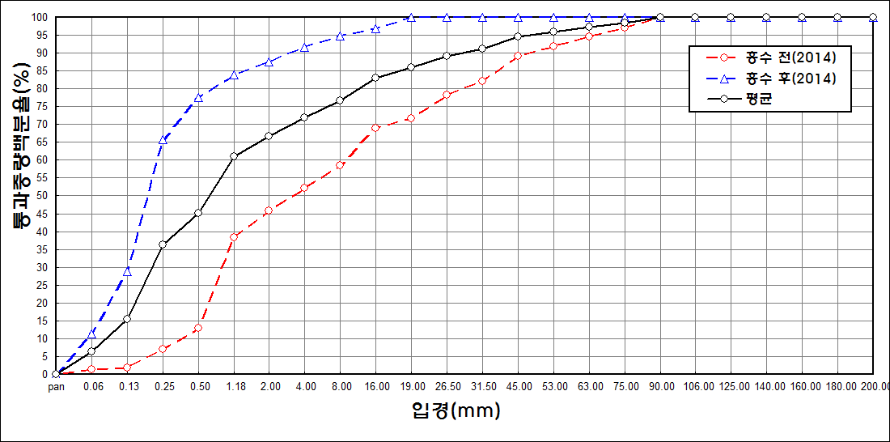
before the flood (2014)
after the flood (2014)
mean
percent passing(%)
particle size (mm)
7 | 62.56 | 24.74 | 8.86 | 1.23 | 0.29 | 0.99 | 0.83 | 0
mean | 63.81 | 23.62 | 9.44 | 1.48 | 0.47 | 0.4 | 0.28 | 0

